PLANTEAMIENTO 2
REPORTE GENERAL

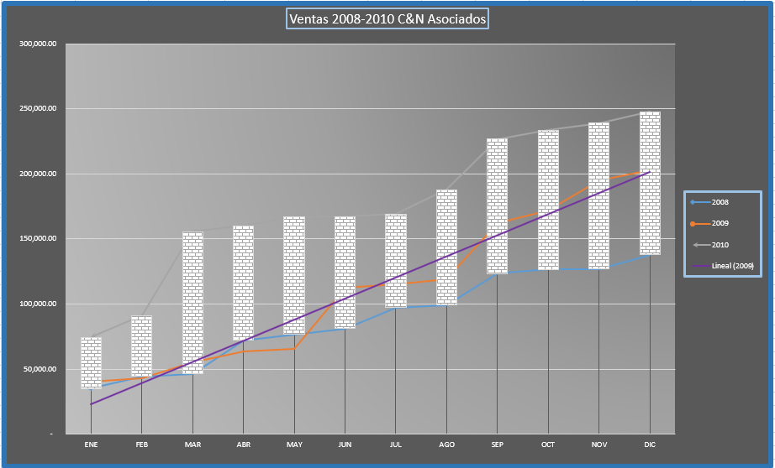
El grafico que a diseñar, solo requiere representar las ventas anuales en los últimos tres años y para esto se va a crear un gráfico en Líneas. También se debe mostrar la Línea de tendencia lineal correspondiente al año 2009.
Considere que los rangos a graficar son: [B5:B16], [E5:G16]
El resultado se mostrara de la siguiente manera:
AÑO | 2006 | 2007 | 2008 | 2009 | 2010
MES | IMPORTE | IMPORTE | IMPORTE | IMPORTE | IMPORTE
ENE | 63,724.00 | 85,682.00 | 34,915.00 | 40,394.00 | 74,214.00
FEB | 81,411.00 | 103,816.00 | 44,248.00 | 42,683.00 | 90,945.00
MAR | 109,598.00 | 118,906.00 | 46,461.00 | 55,426.00 | 155,388.00
ABR | 79,290.00 | 90,435.00 | 72,010.00 | 63,500.00 | 160,125.00
MAY | 54,909.00 | 127,922.00 | 76,455.00 | 65,531.00 | 166,733.00
JUN | 79,535.00 | 86,595.00 | 81,026.00 | 112,729.00 | 167,214.00
JUL | 89,620.00 | 62,454.00 | 97,089.00 | 115,073.00 | 168,981.00
AGO | 94,021.00 | 132,207.00 | 99,136.00 | 118,843.00 | 187,594.00
SEP | 56,386.00 | 107,360.00 | 123,294.00 | 161,853.00 | 226,855.00
OCT | 82,666.00 | 58,615.00 | 126,422.00 | 171,801.00 | 233,610.00
NOV | 42,422.00 | 102,623.00 | 126,803.00 | 195,066.00 | 238,831.00
DIC | 111,452.00 | 85,805.00 | 137,640.00 | 202,832.00 | 247,734.00
 | 710,676.00 | 749,226.00 | 831,746.00 | 965,160.00 | 1,371,423.00

